cronoprogramma
Modello Allegato C - Cronoprogramma l.r. 9/23 art. 8
Legge regionale 3 marzo 2023, n. 9, art. 8 “Promozione di azioni volte a favorire le attività di controllo” – DPReg n. 168 del 2 ottobre 2023 “Regolamento recante criteri e modalità per la concessione di contributi per fornire supporto e sostegno alla gestione del fenomeno migratorio, in attuazione degli articoli 8, commi 2, 3 e 4, e 16 della legge regionale 3 marzo 2023, n. 9 (Sistema integrato di interventi in materia di immigrazione)” |  |  |  |  | 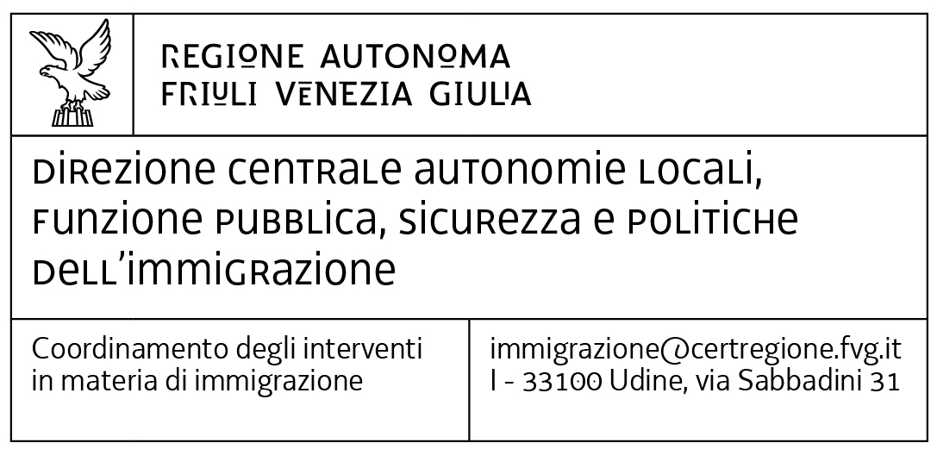 |  |  |  |  |  |  | se la domanda di contributo prevede l'intervento di cui all'art. 5 comma 1 lettera b) numero 1 del Regolamento che comporta solo lavori pubblici, non è necessario compilare questo prospetto
Periodo progettuale dal … al..

Attività (con riferimento all'art. 5 del Regolamento)/Azioni | mese inizio | durata mesi | 1 | 2 | 3 | 4 | 5 | 6 | 7 | 8 | 9 | 10 | 11 | 12 | 13 | 14 | 15 | 16 | 17 | 18 | 19 | 20 | 21 | 22 | 23 | 24 | 25 | 26 | 27 | 28 | 29 | 30 | 31 | 32 | 33 | 34 | 35 | 36
 |  |  | …. | …. | …. | …. | …. | …. | …. | …. | …. | …. | …. | …. | …. | …. | …. | …. | …. | …. | …. | …. | …. | …. | …. | …. | …. | …. | …. | …. | …. | …. | …. | …. | …. | …. | …. | ….
…...
…...
…...
…...
…...
…...
…...
…...
…...
…...
…...
…...
…...
…...
…...
…...
…...
…...
…...
…...
…...
…...
…...
…...
…...

